关系图
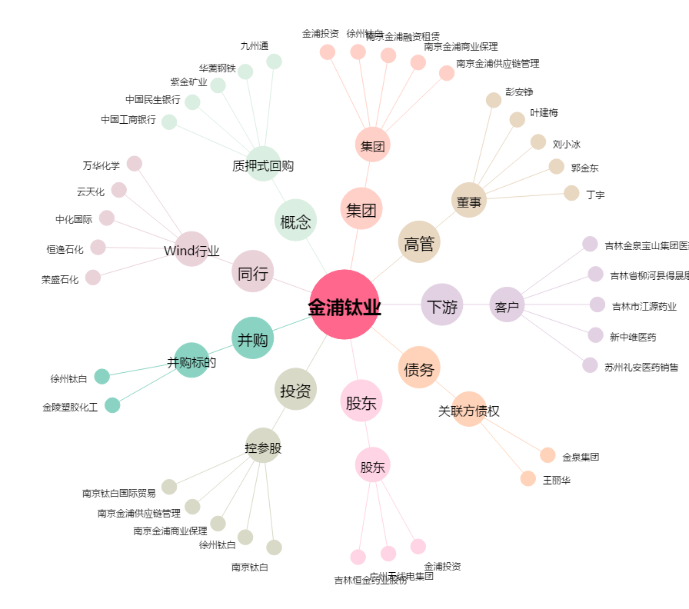
金浦钛业[000545.SZ] - 关系概览图

